Sheet1
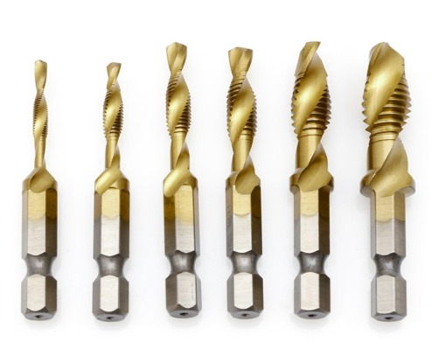
MATABOR COUNTERSHINK
UKURAN M4 (LUBANG)

